상품제안서
익스퍼트 목걸이형 앞치마 | 상품코드: S42112

 |  |  |  |  |  |  | 02-713-8555 | www.synergygift.co.kr
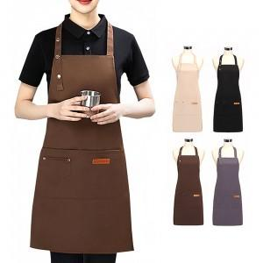 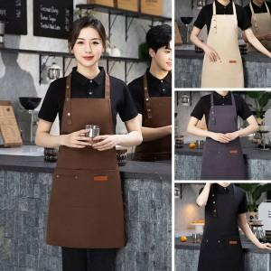 

【상세/제작정보】

【인쇄/포장옵션】 | 실크, 컬러 필름전사 / OPP(비닐)

【공급단가】 | 수량 | 100~ | 300~ | 1,000~ | 3,000~ | 5,000~
*VAT별도 | 단가 | 4,030원 | 3,960원 | 3,870원 | 3,720원 | 3,560원

【상품 URL】 | https://www.synergygift.co.kr:443/src/goods_detail.php?gdno=42112

